Трикотаж
 |  |  |  | info@likadress.ru | К оплате: | 0.00 руб
 |  | Прайс-каталог | 8-800-250-95-37

 |  | производителя трикотажа LikaDress.ru |  | ул. Наговицыной-Икрянистовой, д. 6
 |  | 01.03.2024 13:49 |  | г. Иваново, Россия, 153002
Фотография | Артикул | Название | Ссылка на сайт | Размер | От 1 шт | Цена со скидкой от 1 шт | от 3000р | Цена со скидкой от 3000р | от 25000р | Цена со скидкой от 25000р | от 45000р | Цена со скидкой от 45000р | Заказ, шт | Сумма
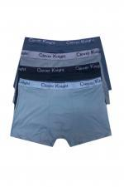 | 6942 | Боксеры мужские бамбук Арт. 6942 | https://likadress.ru/catalog/muzhskie_trusy/~boksery_muzhskie_bambuk | 58 | 276.00 руб | Без скидки | 180.00 руб | Без скидки | 171.00 руб | Без скидки | 162.00 руб | Без скидки | 0 | 0.00 руб

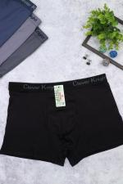 | 6392 | Боксеры Мужские Арт. 6392 | https://likadress.ru/catalog/muzhskie_trusy/~boksery_muzhskie_1 | 46 | 276.00 руб | Без скидки | 180.00 руб | Без скидки | 171.00 руб | Без скидки | 162.00 руб | Без скидки | 0 | 0.00 руб
 |  |  |  | 48 | 276.00 руб | Без скидки | 180.00 руб | Без скидки | 171.00 руб | Без скидки | 162.00 руб | Без скидки | 0 | 0.00 руб
 |  |  |  | 50 | 276.00 руб | Без скидки | 180.00 руб | Без скидки | 171.00 руб | Без скидки | 162.00 руб | Без скидки | 0 | 0.00 руб
 |  |  |  | 52 | 276.00 руб | Без скидки | 180.00 руб | Без скидки | 171.00 руб | Без скидки | 162.00 руб | Без скидки | 0 | 0.00 руб

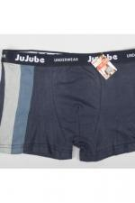 | 6391 | Боксеры мужские Арт. 6391 | https://likadress.ru/catalog/muzhskie_trusy/~boksery_muzhskie_ | 48 | 233.00 руб | Без скидки | 152.00 руб | Без скидки | 145.00 руб | Без скидки | 137.00 руб | Без скидки | 0 | 0.00 руб
 |  |  |  | 50 | 233.00 руб | Без скидки | 152.00 руб | Без скидки | 145.00 руб | Без скидки | 137.00 руб | Без скидки | 0 | 0.00 руб
 |  |  |  | 46 | 233.00 руб | Без скидки | 152.00 руб | Без скидки | 145.00 руб | Без скидки | 137.00 руб | Без скидки | 0 | 0.00 руб
 |  |  |  | 52 | 233.00 руб | Без скидки | 152.00 руб | Без скидки | 145.00 руб | Без скидки | 137.00 руб | Без скидки | 0 | 0.00 руб

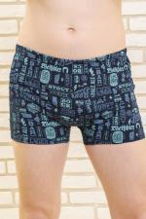 | 910 | Трусы Мужские Арт. 910 | https://likadress.ru/catalog/muzhskie_trusy/~trusy_muzhskie_910 | 56 | 323.00 руб | Без скидки | 211.00 руб | Без скидки | 201.00 руб | Без скидки | 190.00 руб | Без скидки | 0 | 0.00 руб
 |  |  |  | 58 | 323.00 руб | Без скидки | 211.00 руб | Без скидки | 201.00 руб | Без скидки | 190.00 руб | Без скидки | 0 | 0.00 руб

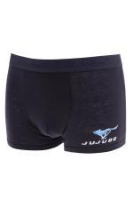 | 2753 | Боксеры мужские стрейч Арт. 2753 | https://likadress.ru/catalog/muzhskie_trusy/~boksery_muzhskie_strejch_2753 | 48 | 233.00 руб | Без скидки | 152.00 руб | Без скидки | 145.00 руб | Без скидки | 137.00 руб | Без скидки | 0 | 0.00 руб
 |  |  |  | 50 | 233.00 руб | Без скидки | 152.00 руб | Без скидки | 145.00 руб | Без скидки | 137.00 руб | Без скидки | 0 | 0.00 руб
 |  |  |  | 52 | 233.00 руб | Без скидки | 152.00 руб | Без скидки | 145.00 руб | Без скидки | 137.00 руб | Без скидки | 0 | 0.00 руб
 |  |  |  | 46 | 233.00 руб | Без скидки | 152.00 руб | Без скидки | 145.00 руб | Без скидки | 137.00 руб | Без скидки | 0 | 0.00 руб

